对账
订单号 | 入住日期 | 离店日期 | 应收 |  |  |  | ，
21148007738 | 2022-09-27 | 2022-09-28 | 336.78 | 336.78 | 2708598 | 0 | ，2708598 | 直连
21148729682 | 2022-09-26 | 2022-09-28 | 354.06 | 354.06 | 2708780 | 0 | ，2708780 | 直连
21150208700 | 2022-09-26 | 2022-09-28 | 539.24 | 539.24 | 2709041 | 0 | ，2709041 | 直连
21179773128 | 2022-09-26 | 2022-09-28 | 539.24 | 539.24 | 2709276 | 0 | ，2709276 | 直连
999221189567066 | 2022-09-26 | 2022-09-28 | 309.56 | 309.56 | 2710034 | 0 | ，2710034 | 直连
999221195949273 | 2022-09-27 | 2022-09-28 | 279.63 | 279.63 | 2710481 | 0 | ，2710481 | 直连
21200907477 | 2022-09-27 | 2022-09-28 | 296.02 | 296.02 | 2710991 | 0 | ，2710991 | 直连
999221203514853 | 2022-09-27 | 2022-09-28 | 152.72 | 152.72 | 2711379 | 0 | ，2711379 | 直连
21204145405 | 2022-09-27 | 2022-09-28 | 676.9 | 676.90 | 2711466 | 0 | ，2711466 | 直连
999221205070615 | 2022-09-27 | 2022-09-28 | 160.92 | 160.92 | 2711583 | 0 | ，2711583 | 直连
999221207902986 | 2022-09-27 | 2022-09-28 | 329.77 | 329.77 | 2711881 | 0 | ，2711881 | 直连
21208257710 | 2022-09-27 | 2022-09-28 | 168.1 | 168.10 | 2711908 | 0 | ，2711908 | 直连
21208945072 | 2022-09-27 | 2022-09-28 | 183.48 | 183.48 | 2711983 | 0 | ，2711983 | 直连
21209978783 | 2022-09-27 | 2022-09-28 | 330.05 | 330.05 | 2712100 | 0 | ，2712100 | 直连
21210619797 | 2022-09-27 | 2022-09-28 | 155.8 | 155.80 | 2712187 | 0 | ，2712187 | 直连
999221211373174 | 2022-09-27 | 2022-09-28 | 137.35 | 137.35 | 2712280 | 0 | ，2712280 | 直连
21211385407 | 2022-09-27 | 2022-09-28 | 262.28 | 262.28 | 2712283 | 0 | ，2712283 | 直连
21211814423 | 2022-09-27 | 2022-09-28 | 203.98 | 203.98 | 2712330 | 0 | ，2712330 | 直连
999221211893066 | 2022-09-27 | 2022-09-28 | 214.22 | 214.22 | 2712339 | 0 | ，2712339 | 直连
999221212798542 | 2022-09-27 | 2022-09-28 | 364.49 | 364.49 | 2712424 | 0 | ，2712424 | 直连
21213669375 | 2022-09-27 | 2022-09-28 | 398.24 | 398.24 | 2712503 | 0 | ，2712503 | 直连
21213949082 | 2022-09-27 | 2022-09-28 | 277.78 | 277.78 | 2712533 | 0 | ，2712533 | 直连
21214790304 | 2022-09-27 | 2022-09-28 | 145.55 | 145.55 | 2712610 | 0 | ，2712610 | 直连
999221214881082 | 2022-09-27 | 2022-09-28 | 143.5 | 143.50 | 2712620 | 0 | ，2712620 | 直连
999221215591476 | 2022-09-27 | 2022-09-28 | 161.95 | 161.95 | 2712696 | 0 | ，2712696 | 直连
21215616934 | 2022-09-27 | 2022-09-28 | 218.32 | 218.32 | 2712705 | 0 | ，2712705 | 直连
999221151113607 | 2022-09-26 | 2022-09-29 | 854.85 | 854.85 | 2709228 | 0 | ，2709228 | 直连
999221194135138 | 2022-09-27 | 2022-09-29 | 1523.52 | 1523.52 | 2710321 | 0 | ，2710321 | 直连
21202567589 | 2022-09-28 | 2022-09-29 | 609.4 | 609.40 | 2711284 | 0 | ，2711284 | 直连
21210857562 | 2022-09-28 | 2022-09-29 | 383.36 | 383.36 | 2712217 | 0 | ，2712217 | 直连
21215254856 | 2022-09-28 | 2022-09-29 | 169.12 | 169.12 | 2712663 | 0 | ，2712663 | 直连
999221217089267 | 2022-09-28 | 2022-09-29 | 338.45 | 338.45 | 2712872 | 0 | ，2712872 | 直连
21218024493 | 2022-09-28 | 2022-09-29 | 152.72 | 152.72 | 2713088 | 0 | ，2713088 | 直连
21218411571 | 2022-09-28 | 2022-09-29 | 676.9 | 676.90 | 2713160 | 0 | ，2713160 | 直连
999221219583496 | 2022-09-28 | 2022-09-29 | 160.92 | 160.92 | 2713331 | 0 | ，2713331 | 直连
21219793812 | 2022-09-28 | 2022-09-29 | 372.2 | 372.20 | 2713371 | 0 | ，2713371 | 直连
21147626675 | 2022-09-25 | 2022-09-30 | 927.6 | 927.60 | 2708531 | 0 | ，2708531 | 直连
21147639491 | 2022-09-25 | 2022-09-30 | 927.6 | 927.60 | 2708535 | 0 | ，2708535 | 直连
21148845993 | 2022-09-26 | 2022-09-30 | 1115.2 | 1115.20 | 2708801 | 0 | ，2708801 | 直连
999221188874529 | 2022-09-29 | 2022-09-30 | 160.92 | 160.92 | 2709996 | 0 | ，2709996 | 直连
21191431043 | 2022-09-27 | 2022-09-30 | 541.2 | 541.20 | 2710126 | 0 | ，2710126 | 直连
999221193644440 | 2022-09-26 | 2022-09-30 | 435.96 | 435.96 | 2710274 | 0 | ，2710274 | 直连
21193860599 | 2022-09-29 | 2022-09-30 | 242.92 | 242.92 | 2710290 | 0 | ，2710290 | 直连
21204242597 | 2022-09-27 | 2022-09-30 | 581.16 | 581.16 | 2711473 | 0 | ，2711473 | 直连
999221226767724 | 2022-09-29 | 2022-09-30 | 338.45 | 338.45 | 2714206 | 0 | ，2714206 | 直连
999221232571755 | 2022-09-29 | 2022-09-30 | 134.41 | 134.41 | 2715225 | 0 | ，2715225 | 直连
999221233164780 | 2022-09-29 | 2022-09-30 | 145.55 | 145.55 | 2715323 | 0 | ，2715323 | 直连
999221235023549 | 2022-09-29 | 2022-09-30 | 355.81 | 355.81 | 2715658 | 0 | ，2715658 | 直连
999221187369440 | 2022-09-30 | 2022-10-01 | 152.72 | 152.72 | 2709937 | 0 | ，2709937 | 直连
999221241375443 | 2022-09-30 | 2022-10-01 | 237.8 | 237.80 | 2716781 | 0 | ，2716781 | 直连
999221247536474 | 2022-09-30 | 2022-10-01 | 168.1 | 168.10 | 2717838 | 0 | ，2717838 | 直连
21220806567 | 2022-10-01 | 2022-10-02 | 219.35 | 219.35 | 2713504 | 0 | ，2713504 | 直连
999221239910982 | 2022-09-30 | 2022-10-02 | 397.7 | 397.70 | 2716427 | 0 | ，2716427 | 直连
999221254819587 | 2022-10-01 | 2022-10-02 | 207.05 | 207.05 | 2719097 | 0 | ，2719097 | 直连
999221255834629 | 2022-10-01 | 2022-10-02 | 159.9 | 159.90 | 2719276 | 0 | ，2719276 | 直连
999221258133084 | 2022-10-01 | 2022-10-02 | 660.1 | 660.10 | 2719653 | 0 | ，2719653 | 直连
999221258152449 | 2022-10-01 | 2022-10-02 | 360.8 | 360.80 | 2719657 | 0 | ，2719657 | 直连
999221260955905 | 2022-10-01 | 2022-10-02 | 249.08 | 249.08 | 2720063 | 0 | ，2720063 | 直连
999221261327251 | 2022-10-01 | 2022-10-02 | 165.02 | 165.02 | 2720107 | 0 | ，2720107 | 直连
999221147628858 | 2022-10-02 | 2022-10-03 | 291.1 | 291.10 | 2708533 | 0 | ，2708533 | 直连
21210231243 | 2022-10-02 | 2022-10-03 | 537.1 | 537.10 | 2712129 | 0 | ，2712129 | 直连
999221255707817 | 2022-10-02 | 2022-10-03 | 244.98 | 244.98 | 2719245 | 0 | ，2719245 | 直连
999221256648003 | 2022-10-02 | 2022-10-03 | 314.68 | 314.68 | 2719407 | 0 | ，2719407 | 直连
999221261482145 | 2022-10-02 | 2022-10-03 | 152.72 | 152.72 | 2720123 | 0 | ，2720123 | 直连
999221263049366 | 2022-10-02 | 2022-10-03 | 198.85 | 198.85 | 2720469 | 0 | ，2720469 | 直连
999221297435678 | 2022-10-02 | 2022-10-03 | 97.62 | 97.62 | 2720809 | 0 | ，2720809 | 直连
999221300154891 | 2022-10-02 | 2022-10-03 | 153.75 | 153.75 | 2720864 | 0 | ，2720864 | 直连
...
 |  |  |  |  |  |  | ，
 |  |  |  |  |  | 0 | ，2713211 | 直连
 |  |  |  |  |  | 0 | ，2714411 | 直连
 |  |  |  |  |  | 0 | ，2721159 | 直连
 |  |  |  |  |  | 0 | ，2721252 | 直连
 |  |  |  |  |  | 0 | ，2722166 | 直连
 |  |  |  |  |  | 0 | ，2722472 | 直连
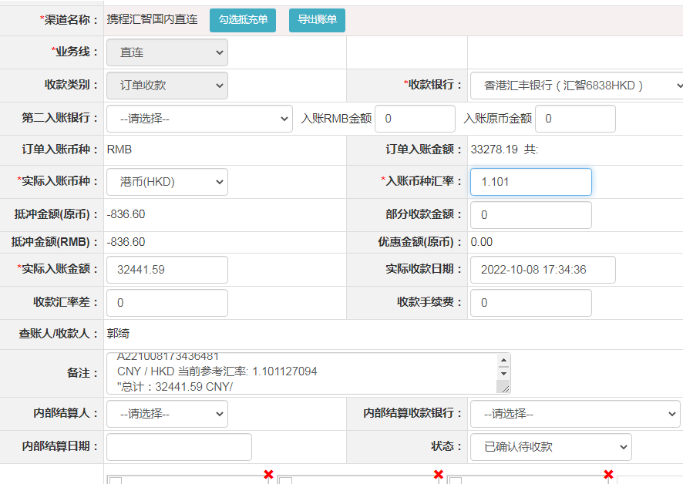
 |  |  |  |  |  | 0 | ，2722964 | 直连
 |  |  |  |  |  | 0 | ，2710619 | 直连
 |  |  |  |  |  | 0 | ，2717259 | 直连
 |  |  |  |  |  | 0 | ，2722638 | 直连
 |  |  |  |  |  | 0 | ，2722980 | 直连
 |  |  |  |  |  | 0 | ，2723752 | 直连
 |  |  |  |  |  | 0 | ，2723902 | 直连
 |  |  |  |  |  | 0 | ，2724361 | 直连
 |  |  |  |  |  | 0 | ，2724550 | 直连
...
A221008173436481
CNY / HKD 当前参考汇率: 1.101127094
总计：32441.59 CNY/ 35722.31 HKD

